상품제안서
볼룸 접이식 손거울 미니 휴대용 미러 | 상품코드: F30407

 |  |  |  |  |  |  | 02-412-0044 | www.easy1.co.kr
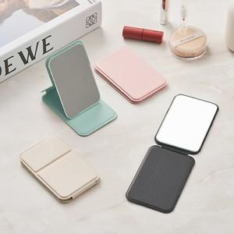

【상세/제작정보】 | *포장 기본 에어캡 포장(비접착) opp봉투 접착형 150원 종이케이스 300원 선물포장 600원

【인쇄/포장옵션】 | 실크, 풀칼라, 개별인쇄 / OPP(비닐)

【공급단가】 | 수량 | 300~ | 500~ | 1,000~ | 3,000~ | 5,000~
*VAT별도 | 단가 | 1,080원 | 1,040원 | 1,000원 | 960원 | 930원

【상품 URL】 | http://www.easy1.co.kr/src/goods_detail.php?gdno=30407

